相关密码
远程机 | 宝塔账号 | 13328176262 | Andyyu218
产品：香港金牌6138
系统: Windows-10
主IP: 137.220.154.6 |  | 国内线路 高防80核 | 支付宝塔
远程端口: 48606 |  |  | 云服务器】请在安全组放行 40090 端口
系统账号: administrator |  | 服务器IP：192.140.182.38:22 | 外网ipv4面板地址: | https://137.220.153.55:40090/b4f3d295
系统密码: EH6A8V4r656Y |  | 登录账号：root | 内网面板地址: | https://137.220.153.55:40090/b4f3d295
附加IP: 137.220.154.7 |  | 登录密码：pnpOx277vHky | username: | 1yr80ft8
 |  |  | password: | 98b40858

 |  | 【云服务器】请在安全组放行 42619 端口 | 产品：香港金牌6138
 |  | 外网ipv4面板地址: https://192.140.182.38:42619/a2b843a1 | 系统: Ubuntu-24.04-Server-LTS 64位
 |  | 内网面板地址: https://192.140.182.38:42619/a2b843a1 | 主IP: 137.220.153.55
 |  | username: g3t1tsgz | 远程端口: 49924 | 苹果玩家下载
后台地址：http://www.tiantian.services |  | password: 564bac6d | 系统账号: root | http://45.207.210.246:55854/fylv1.mobileconfig
商户号：696265672 |  |  | 系统密码: 7q29t17x31ud
账号：leying |  |  | 附加IP: 137.220.153.56 | 安卓玩家下载
密码：a123456 |  |  |  | http://45.207.210.246:55854/fylv1.apk
回调ip ：47.238.6.73
秘钥 ：F63186A18ADBFBF1BD71E906F027B830
通道编码：8055 |  |  |  | 代理苹果下载
 |  |  |  | http://45.207.210.246:55854/agent1.mobileconfig
网关地址：http://api.tiantian.services/api/v2/gateway
 |  | 后端 |  | 代理安卓下载
手机：85246849345 |  | 外网ipv4面板地址: https://110.42.39.85:34816/31852df0 |  | http://45.207.210.246:55854/agent1.apk
gmall邮箱 |  | 内网面板地址: https://110.42.39.85:34816/31852df0
wren33060@gmail.com |  | username: fp1u2zae
Bnb159..@ |  | password: e519fbd9
sicm vwij kuxi ktzf
z365hangli@gmail.com
Bnb159..@ |  |  | HB实名认证账号 | 19164034883@163.com
mczn twmf qjbm achg |  |  | 密码 | cEsqh9DLw!,3Bv_
https://myaccount.google.com/apppasswords?pli=1&rapt=AEjHL4MjIiAS3GDQlse7b9q3R_19-IMs4BsWf_N4AD9gEa3INsmlQ3KqbpihjfhWi4rBdN3bSRn7BrXMFG11cJQ0YH9ynSjC3HHdV-HkpTHsePsi3Bkkjws

8006.com
csh88 |  | RustDeskServe | nginx转发服务器
Csh199434 |  | IP: 137.220.153.23 | 作为
 |  | r Key: xd8wX0aH675kOyZpXN0dZG96LCu17H9wllCbmDwVQjg=
https://yy6688.co
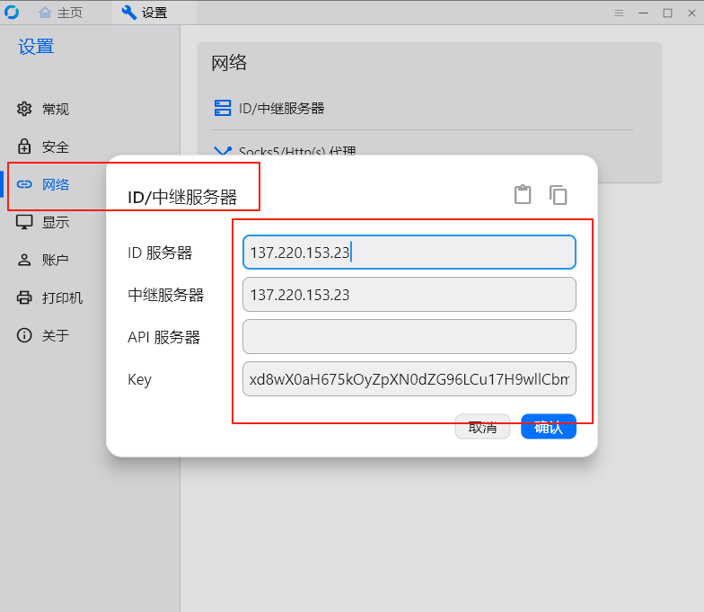
 |  |  |  | 重庆市南岸区蓝光coco时代3期1栋放菜鸟驿站
 |  |  |  | 18580884129
 |  |  |  | 陈伟

需求
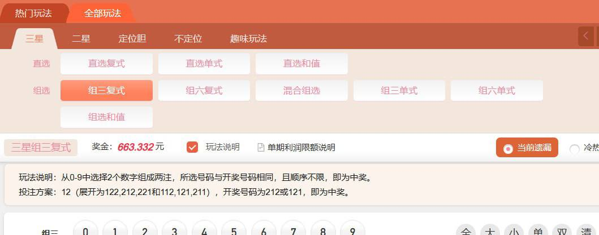
支付通道 | 我们支付通道那边，给支付通道加个余额，如果支付通道余额不足，就不会再用这个通道收款。
 | 比如：预付
 | 10000u *（实时汇率7.2+上浮汇率0.12元=7.32），余额73200元，如果余额用完了就不会再用他通道走款

代理商 | 代理商结算周期：
 | X天结算
 | 日期
 | 游戏a：输1000元 赢2000 负盈利 ：+1000元
 | 充值赠送10，红包奖励10，平台赠送10，代理商赠10元，投注返水10
 | 游戏b：输2000 赢1000 负盈利：-1000元
 | 充值赠送10，红包奖励10，平台赠送10，代理商赠10元，投注返水10

 | 合计：-1000+1000=0-代理商赠送20元=-20元
 | 佣金：按照投注流水1000+2000+2000+1000*0.1% =6元
 | 返点0元

 | 所有赠送，奖励不再计入投注返水

服务器 | 1、如何配置最安全的数据库和服务器
 | 2、数据库怎么样做到最高级别的防护
 | 3、如何做到自动备份到邮箱和自动销毁
 | 4、销毁后如果快速恢复到其他的备用数据库，快速响应和链接

游戏设计 | 帮我设计一套奖池游戏经济模型：
 | 1、初期有个起始资金池，比如：1万元
 | 2、玩家可购买：大、和、小，0到9数字，开奖会产生3个0-9的数字，结果相加后0-9为小，9-18为和，19-27为大
 | 3、平台要扣除10%的流水，代理商要扣除20%的流水，赢的玩家都有资金分配，不要出现资金池不足的情况

 | 玩家赔率为1:2，比如：玩家投100，中奖可得200（其中100是本金，另外100是奖金）

 | 帮我 示例演算 1000人投注，金额随机

 | 帮我模拟多轮数据（比如 100 轮）并统计盈利情况、赔率压力等，也可以继续展开

 | 假如1000人投注，奖池总金额为100万（前面的每个人投注金额都是随机的，所有投注完后的总奖池是100万），这时第1001人投注的上限是多少？

 | 第1001人的投注 是加了下注项金额限制机制（如每项不超过总下注的 35%）必须强制执行的吗

 | 你帮我按10个用户来模拟，每个用户投注的上限分别是多少

 | 奖池资金也在增加，为什么会出现 每个用户的可下注额度逐步减少

 | 我的实际需求就是：
 | 1、用户在下注前能看到奖池数额在增加
 | 2、平台和代理合计是要抽水30%
 | 3、不希望最终奖池出现亏空
 | 3、希望所有参与的玩家，都有33%的玩家中奖

 | 开奖结果的 “和”（9-18），相比于 “小”（0-9）、 “大”（19-27）多了一位，
 | “和”的中奖率会高一点，怎么让他们中奖赔率相等

 | “大”、“小”的赔率不变的情况，“和”的赔率多少合适

 | 如果赔率变为1:3 呢

 | 投注比例之前都是控制在35%，现在赔率变为1:3，投注上限比例要调整吗

 | 不同用户，可以让用户自主选择 赔率是1:2、1:3、1:4吗？会出现奖池亏空风险吗

